关系图
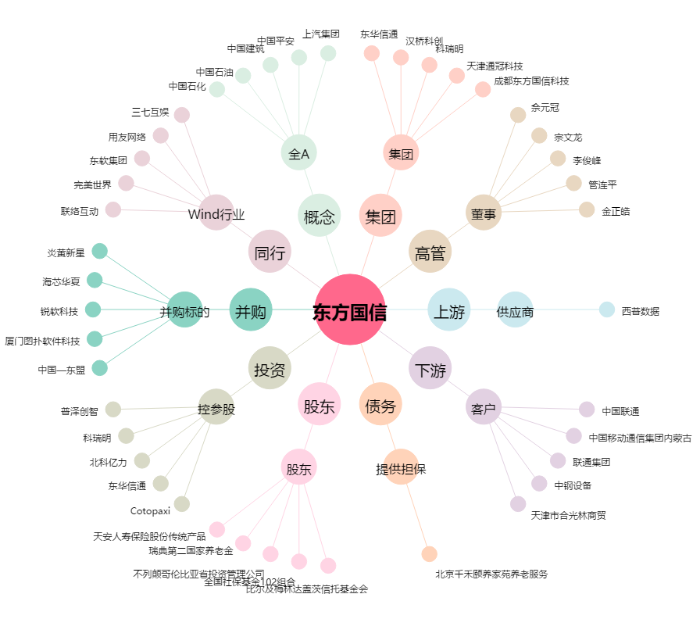
东方国信[300166.SZ] - 关系概览图

